Hoja1
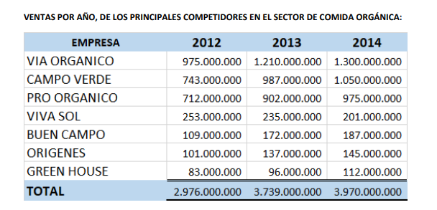
 |  | VIVAL SOL S.A.S.
 |  | INFORME DE VENTAS 2014
 |  | CANAL HORECA

CIENTES | 2012 | 2013 | 2014
LAS VIOLETAS | 3,475,700 | 10,845,416 | 19,890,252
OVIEDO | 22,803,884 | 19,314,932 | 17,324,987
CANTARO | 11,667,104 | 9,188,670 | 14,517,252
BUEN VINO Y BUENA MAR | 2,062,957 | 8,634,966 | 13,205,954
EL OLIVAR RESTAURANTE | 3,332,726 | 6,520,569 | 11,155,257
LA PUERTA REAL | 6,334,262 | 7,659,603 | 10,857,756
GATO GRIS | 10,015,281 | 8,955,381 | 6,008,483
RANCHO Y LICORES MORGAN LA UNI | 14,400,950 | 10,240,764 | 4,692,145
DINASTIA EVENTOS & CATERING | 11,686,890 | 12,460,974 | 14,560,750
PUNTO AMARILLO LAS DELICIAS | 10,432,810 | 11,458,762 | 8,760,942 | EMPRERSA | 2012 | 2013 | 2014
BONAFRUT | 7,650,020 | 11,376,498 | 13,876,218 | VIVA SOL | 253,000,000 | 235,000,000 | 201,000,000
LA BRUJA | 3,862,059 | 6,293,811 | 3,898,654
RESTAURANTE MASAYA | 4,939,394 | 7,179,719 | 2,714,853 |  | CRECIMIENTO | -7.1146245059 | -14.468085106
RESTAURANTE LA CALLE DELMOLINO | 1,918,857 | 2,392,493 | 2,660,964 |  | CRECIMENTO C.D | -5.9445646182 | -5.3449799394
RESTAURANTE LA SCALA | - | 2,151,834 | 2,617,050
RESTAURANTE EL MIRADOR | 2,612,862 | 2,157,506 | 2,135,396
FRESCO | 2,029,980 | 1,066,103 | 1,373,303
AL SAMIRA RESTAURANTE | 6,660,350 | 2,479,441 | 1,107,885 | CUAL ES EL CRECIMIENTO DEL AÑO 2014 Y 2013 EN VIVA SOL
ALBAMONTE | 2,331,111 | 2,266,571 | 731,539 | 2013 | -7.11
LA RONDA | 938,271 | 1,609,169 | 688,011 | 2014 | -14.47
LA CABRERA | - | - | 600,383
CANDELARIO | 887,700 | 391,747 | 545,293
LE SUD | 829,290 | 422,310 | 400,220
ELENA | 6,753,000 | 1,256,530 | 262,833
TOTAL | 137,625,458 | 146,323,769 | 154,586,380

 |  |  |  | PARTICIPACION EN VENTAS DEL MERCADO DE VIVA SOL EN LOS ULTIMOS 3 PERIODOS
 |  |  |  | 2012 | 8.50
 |  |  |  | 2013 | 6.29
 |  |  |  | 2014 | 5.06

